DEL1 BESKRIVNING
1. DOKUMENTATION AV ANLÄGGNINGSDATA FÖR UPPFÖLJNING
Denna del av riktlinjerna ger handledning i vilka uppgifter om grundförutsättningarna för geoenergianläggningen och den byggnad den är kopplad till, som behöver finnas samlade och dokumenterade för att kunna följa upp funktion utifrån funktionskrav och felsökning, samt prestandauppföljning jämfört med designförutsättningarna (besiktning). Det som ingår i denna del är sådana uppgifter som bör ingå i projekteringen och ska sammanställas i denna rapport för att underlätta framtida uppföljning. Denna del bör fyllas i under projekteringen av anläggningen.
Om man inte haft med i projekthandlingarna att denna del ska fyllas i projekteringen, ska denna del fyllas i så gott det är möjligt utifrån data som kan tas fram i efterhand.

1.1. Uppgifter om byggnaden

1.1.1 Uppgifter om byggnadstyp:

1.1.2 Uppgifter om lokalisering och klimatförutsättningar på orten:
Ort
Använd Dimensionerande utomhustemperatur för lokalen:
Lufttemperatur ute, sommar: |  | °C
Lufttemperatur ute, vinter: |  | °C
Övrig information:

1.1.3 Uppgifter om funktionsförutsättningar:
<<Kortfattade uppgifter om värme- och kylsystem samt tappvarmvatten, t ex golvvärme/radiatorer, bafflar, luftbehandlingsaggregat, konvektorer, värmeåtervinning, aktiv kyla, passiv kyla, behovsstyrning etc.>>
1.1.4 Flödesschema med specifikationer

Kommentar: <<Infoga bild över anläggningens översiktliga funktion illustrerat med ett förenklat flödesschema med specifikationer och mätpunkter angivna, samt kortfattad funktionsbeskrivning.>>

1.1.5 Temperaturprogram
Temperaturprogram (beskrivning av temperaturer på varma och kalla system) framledning
 | Min temp fram (°C) | Max temp fram (°C)
Värmesystem
Kylsystem (sekundär)
Tappvarmvatten

1.1.6 Dimensionerande värden för byggnaden
Dimensionerande värden för byggnaden:*) | Effekter [kW] | Temperaturer | Flöden
 |  | [°C] | [l/s]
DUTsommar,
+10°C
+0°C
-5°C
-10°C
DUTvinter
*) Denna tabell kan även anges i grafisk form för byggnaden

1.1.7 Maxeffekt för byggnaden
Maxeffekt för byggnaden | [kW]
DUTsommar,
DUTvinter

1.1.8 Normaldrift för byggnaden
Normaldrift för byggnaden:*) | Effekter [kW] | Temperaturer | Flöden
 |  | [°C] | [l/s]
DUTsommar,
+10°C
+0°C
-5°C
-10°C
DUTvinter
*) Denna tabell kan även anges i grafisk form för byggnaden

1.1.9 Projekterad (beräknad) energisignatur och energibalans för byggnaden:

Medeleffekt (kWh/h)
1.1.10.1 Energisignatur 1:
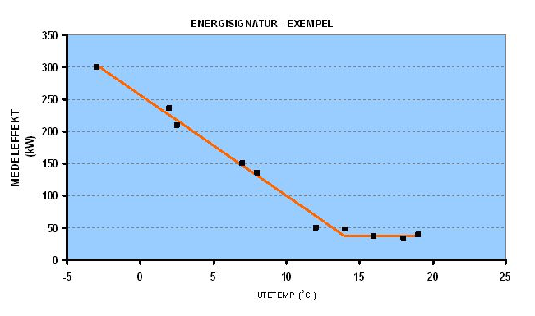
<<Sätt in graf med energisignatur som visar beräknad köpt energi vid olika utomhustemperaturer samt genomsnittlig uppmätt energianvändning (värme och/eller kyla) i anläggningen vid olika utomhustemperaturer, uttryckt i kWh/h. Skriv kommentar till graf.>>

1.1.9.2 Energisignatur 2:

<<Sätt in graf som visar energisignatur över tid (dygn i normalfallet, i särskilda fall kan timvis redovisning vara motiverat) uttryckt i kWh/h. Skriv kommentar till graf.>>

1.1.9.3 Energibalans:
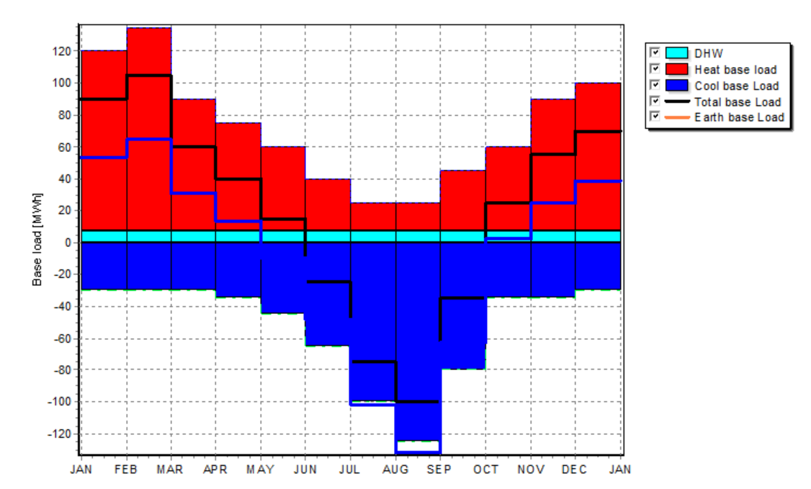
Kommentar: <<Kommentera energibalans>>

1.1.10 Projekterad köpt energimängd för byggnaden
Projekterad (beräknad) köpt energimängd el |  | [kWh] | <<Ange vad som ingår i elen. Elen kan även delas upp på flera poster som mäts>>

Projekterad (beräknad) köpt energimängd värme |  | [kWh]
Projekterad (beräknad) levererad energimängd värme från geoenergi |  | [kWh]
Projekterad (beräknad) köpt energimängd kyla |  | [kWh]
Projekterad (beräknad) levererad energimängd kyla från geoenergi |  | [kWh]
Projekterad (beräknad) SPFvärme
Projekterad (beräknad) SPFkyla
Projekterad (beräknad) SPFvärme+kyla
<<Skriv in eventuella kommentarer här>>
1.1.11 Värmesystem
Typ och koncentration av köldbärare i värmesystem | XX xx%
 | min | max
Arbetsområde flöde |  |  | [l/s]
Arbetsområde temperatur |  |  | [°C]
Temperaturdifferens köldbärare |  |  | [°C]

1.1.12 Kylsystem
Typ och koncentration av värmebärare i kylsystem | XX xx%
 | min | max
Arbetsområde flöde |  |  | [l/s]
Arbetsområde temperatur |  |  | [°C]
Temperaturdifferens köldbärare |  |  | [°C]

1.2. Uppgifter om värmekälla/kylkälla
(ta bort de tabeller som inte är relevanta för systemet)

1.2.1a Uppgifter om borrhålssystem
Uppgifter om borrhålssystem
Antal borrhål |  | [st]
Borrhålsdjup (aktivt) |  | [m per borrhål]
Borrhålsavstånd |  | [m]
Konfiguration (borrhålens placering) | xx konfiguration XxX
Foderrörsdiameter |  | [mm]
Borrhålsdiameter |  | [mm]
Kollektortyp och dimensioner | PEM xxx mm, PNxx SDRxx
Ostörd marktemperatur |  | [°C]
Typ av geologi
Markens värmeledningsförmåga |  | [W/m,K]
Eventuell återfyllnad och dess egenskaper | xxfyllda hål
Grundvattennivå |  | [m u markyta]
Djup till fast berg |  | [m]
Designvärde för termiskt borrhålsmotstånd (Rb) |  | [m,K/W]
Designflöde i kollektor |  | [l/s]
Tillåten Max Temp i värmebärare |  | [°C]
Tillåten Min Temp i värmebärare |  | [°C]

1.2.2a Design-temperaturkurva för marken under 20 års drift
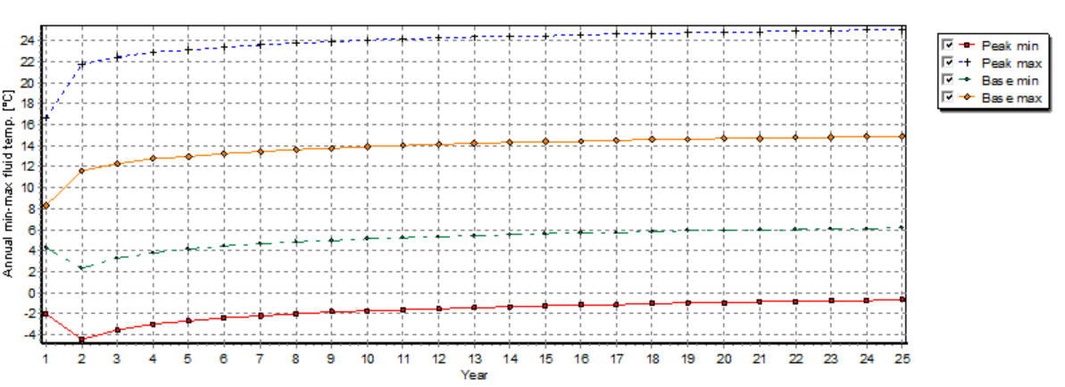
Kommentar: <<Infoga design-temperaturkurva för marken (medel, max, min) för 20 års drift>>

1.2.1b Uppgifter om akvifersystem
Uppgifter om akvifersystem
Antal varma brunnar |  | [st]
Antal kalla brunnar |  | [st]
Brunnsdjup |  | [m]
Avstånd mellan varma och kalla brunnar |  | [m]
Inbördes avstånd mellan brunnar/placering
Ostörd grundvattentemperatur |  | [°C]
Hydraulisk konduktivitet |  | [m/s]
Brunnskapacitet kalla sidan |  | [l/s]
Brunnskapacitet varma sidan |  | [l/s]
Kulvertlängd |  | [m]
Tillåten Max Temp |  | [°C]
Tillåten Min Temp |  | [°C]

1.2.1c Uppgifter om sjösystem
Uppgifter om sjösystem
Kollektorlängd |  | [m]
Kollektortyp och dimensioner | PEM xxx mm, PNxx SDRxx
Vattentemperatur sommar |  | [°C]
Vattentemperatur vinter |  | [°C]
Designflöde |  | [l/s]
Kulvertlängd |  | [m]
Tillåten Max Temp |  | [°C]
Tillåten Min Temp |  | [°C]

1.2.1d Uppgifter om ytjordsystem
Uppgifter om ytjordsystem
Kollektorlängd |  | [m]
Kollektorplacering i djup |  | [m u markyta]
Kollektortyp och dimensioner | PEM xxx mm, PNxx SDRxx
Ostörd marktemperatur, sommar |  | [°C]
Ostörd marktemperatur, vinter |  | [°C]
Designflöde |  | [l/s]
Yta |  | [m2]
Vattenmättnadsgrad |  | [%]
Marktyp
Markmaterialets värmeledningsförmåga |  | [W/m,K]
Tillåten Max Temp |  | [°C]
Tillåten Min Temp |  | [°C]

1.3. Designlast värme, kyla och tappvarmvatten

1.3.1 Månadslaster värme
Månad | Värme bas | Värme spets | Värme Spets tid (h)
 | (kWh) | (kWh/h)
Jan
Feb
Mar
April
Maj
Juni
Juli
Aug
Sept
Okt
Nov
Dec
Total

1.3.2 Månadslaster kyla
Månad | Kyla bas | Kyla spets | Kyla Spets tid (h)
 | (kWh) | (kWh/h)
Jan
Feb
Mar
April
Maj
Juni
Juli
Aug
Sept
Okt
Nov
Dec
Total

1.3.3 Tappvarmvatten
Månad | Tappvarm-vatten
 | (kWh)
Jan
Feb
Mar
April
Maj
Juni
Juli
Aug
Sept
Okt
Nov
Dec
Total

1.4. Uppgifter om installerade värmeaggregat
Uppgifter inhämtas från leverantörsspecifikationer.

1.4.1Data för aggregat för primärkrets värmeproduktion
Är aggregatet för värmeproduktion även aggregat för kyla? | Ja/Nej
Typ och koncentration av värmebärare Primärkrets | XX xx%
 | min | max
Arbetsområde flöde |  |  | [l/s]
Arbetsområde temperatur |  |  | [°C]
Temperaturdifferens värmebärare |  |  | [°C]

1.4.2 Driftdata för värmeproduktion som ska anges för framtida kontroll av aggregat i samband med besiktning och service
Parameter | min | max
Differens kondensering - utgående värmebärare
Kondensering
Underkylning
Differens utgående köldbärare - förångning
Förångning
Överhettning
Tryckrörstemperatur

1.4.3 Dimensionerande värden för aggregat för värmeproduktion
Dimensionerande värden för aggregat | Effekter [kW] | Temperaturer | Flöden
 |  | [°C] | [l/s]
DUTsommar,
+10°C
+0°C
-5°C
-10°C
DUTvinter

1.4.4 Maxeffekt för aggregat för värmeproduktion
Maxeffekt för aggregat | [kW]
DUTsommar,
DUTvinter

1.4.5 Normaldrift för aggregat för värmeproduktion
Normaldrift för aggregat | Effekter [kW] | Temperaturer | Flöden
 |  | [°C] | [l/s]
DUTsommar,
+10°C
+0°C
-5°C
-10°C
DUTvinter

1.5. Uppgifter om installerade kylaggregat
Uppgifter inhämtas från leverantörsspecifikationer.

1.5.1Data för aggregat för kylproduktion
Typ och koncentration av värmebärare Primärkrets | XX xx%
 | min | max
Primärkrets
Arbetsområde flöde |  |  | [l/s]
Arbetsområde temperatur |  |  | [°C]
Temperaturdifferens värmebärare |  |  | [°C]

1.5.2 Driftdata för kylproduktion som ska anges för framtida kontroll av aggregat i samband med besiktning och service
Parameter | min | max
Differens kondensering - utgående värmebärare
Kondensering
Underkylning
Differens utgående köldbärare - förångning
Förångning
Överhettning
Tryckrörstemperatur

1.5.3 Dimensionerande värden för aggregat för kylproduktion
Dimensionerande värden för aggregat | Effekter [kW] | Temperaturer | Flöden
 |  | [°C] | [l/s]
DUTsommar,
+10°C
+0°C
-5°C
-10°C
DUTvinter

1.5.4 Maxeffekt för aggregat för kylproduktion
Maxeffekt för aggregat | [kW]
DUTsommar,
DUTvinter

1.5.5 Normaldrift för aggregat för kylproduktion
Normaldrift för aggregat | Effekter [kW] | Temperaturer | Flöden
 |  | [°C] | [l/s]
DUTsommar,
+10°C
+0°C
-5°C
-10°C
DUTvinter

DEL3 UPPFÖLJNING
3. UPPFÖLJNING AV ANLÄGGNING

3.1. Byggnad

3.1.1 Energisignatur 1:
Medeleffekt (kWh/h)
Kommentar: <<Sätt in graf med energisignatur som visar genomsnittlig uppmätt energianvändning (värme och/eller kyla) i anläggningen vid olika utomhustemperaturer. Lägg även gärna in beräknad köpt energi vid olika utomhustemperaturer som jämförelse. Skriv kommentar till graf.>>
3.1.2 Energisignatur 2:

Kommentar: <<Sätt in graf som visar energisignatur över tid (timvis) samt fördelning av utetemperatur under årets timmar. Skriv kommentar till graf.>>
3.2 Värmekälla och kylkälla

3.2.1 Uppmätta värden värme och kyla
Driftåret för angiven data |  | -
Toppeffekt värme |  | [kW]
Toppeffekt värme varaktighet |  | (h)
Toppeffekt kyla |  | [kW]
Toppeffekt kyla varaktighet |  | (h)
Levererad energimängd värme till byggnad |  | [kWh]
Levererad energimängd kyla till byggnad |  | [kWh]
Levererad energimängd varmvatten |  | [kWh]
Flöde och flödesförhållanden i markvärmeväxlaren |  | [l/s]
Lägsta temperatur inkommande under året |  | [°C]
Tidpunkt för lägsta temperatur inkommande under året
Högsta temperatur inkommande under året samt tidsangivelse |  | [°C]
Tidpunkt för högsta temperatur inkommande under året
Lägsta dygnstemperatur inkommande |  | [°C]
Tidpunkt för lägsta dygnstemperatur inkommande
Högsta dygnstemperatur inkommande |  | [°C]
Tidpunkt för högsta dygnstemperatur inkommande

Kommentarer:

3.2.2 Energimängder
Driftåret för angiven data |  | -
Köpt energimängd värme |  | [kWh]
Köpt energimängd kyla |  | [kWh]
Köpt el totalt |  | [kWh]
Elmängd för värmeproduktion |  | [kWh]
Elmängd för kylproduktion |  | [kWh]
Elmängd för varmvattenproduktion |  | [kWh]

Kommentarer:

3.2.3 SPF
Driftåret för angiven data
SPFvärmeTotal | #DIV/0!
SPFkylaTotal | #DIV/0!
SPFvärme+kyla | #DIV/0!
SPFvärme+kyla+tappvarmvatten | #DIV/0!

Kommentarer:

3.2.4. Temperaturutveckling från markdelen över flera driftår

Kommentar: <<Infoga graf över temperaturutveckling (medel, max och min) i lagret under ett eller flera driftår, samt skriv kommentar>>

3.2.5 Ytterligare grafer vid behov

Kommentar: <<Infoga ytterligare grafer vid behov, samt skriv kommentar>>
3.3. Aggregat

3.3.1 Totalvärden för samtliga aggregat
Driftåret för angiven data |  | -
Kyleffekt vid driftfall som förekommer under många timmar *) |  | [kW]
Värmeeffekt vid driftfall förekommande under många timmar *) |  | [kW]
Toppeffekt värme |  | [kW]
Toppeffekt kyla |  | [kW]
COP vid vanligt förekommande driftfall - värme
COP vid vanligt förekommande driftfall - kyla
Eleffekt |  | [kW]
Elförbrukning |  | [kW]
Underkylning
Överhettning
Kompressorverkningsgrad
Systemeffektivitet (SEI)
Flöde - köldbärare |  | [l/s]
Flöde - värmebärare |  | [l/s]
kWhaggregat |  | [kWh]
kWhparasit (elförb. i pumpar o fläktar m m i kylmedelskylare) |  | [kWh]

*) Extremdriftfall har liten inverkan på årlig energianvändning och kan vara svåra/kostsamma att mäta

3.3.2.1 Värden för enskilt aggregat (lägg till ytterligare tabeller för varje enskilt aggregat)
Enskilt aggregat nr: 1
Driftåret för angiven data |  | -
Kyleffekt vid driftfall som förekommer under många timmar *) |  | [kW]
Värmeeffekt vid driftfall som förekommer under många timmar *) |  | [kW]
Toppeffekt värme |  | [kW]
COP vid vanligt förekommande driftfall - värme
COP vid vanligt förekommande driftfall - kyla
Eleffekt |  | [kW]
Elförbrukning |  | [kW]
Underkylning
Överhettning
Kompressorverkningsgrad
Systemeffektivitet (SEI)
Flöde - köldbärare |  | [l/s]
Flöde - värmebärare |  | [l/s]
kWhaggregat |  | [kWh]
*) Extremdriftfall har liten inverkan på årlig energiförbrukning och kan vara svåra/kostsamma att mäta

3.3.2.2 Värden för enskilt aggregat (lägg till ytterligare tabeller för varje enskilt aggregat)
Enskilt aggregat nr: 2
Driftåret för angiven data |  | -
Kyleffekt vid driftfall som förekommer under många timmar *) |  | [kW]
Värmeeffekt vid driftfall som förekommer under många timmar *) |  | [kW]
Toppeffekt värme |  | [kW]
Toppeffekt kyla |  | [kW]
COP vid vanligt förekommande driftfall - värme
COP vid vanligt förekommande driftfall - kyla
Eleffekt |  | [kW]
Elförbrukning |  | [kW]
Underkylning
Överhettning
Kompressorverkningsgrad
Systemeffektivitet (SEI)
Flöde - köldbärare |  | [l/s]
Flöde - värmebärare |  | [l/s]
kWhaggregat |  | [kWh]

3.3.3. Framledningstemperatur och returledningstemperatur vs utetemperatur
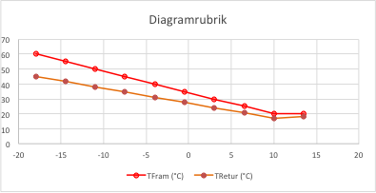
Kommentar:

